Worksheet
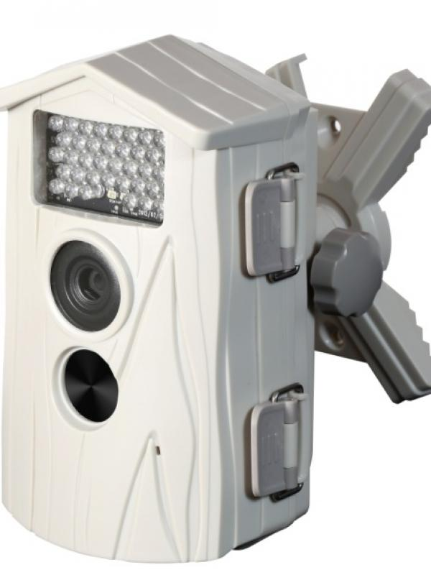
Technaxx Nature Cam TX-09 weiß

Artikelnummer | 3982 |  | VE | 4
EAN | 4260101736383 |  | Stück pro Palette | 180
Zollnummer | 85258100 |  | Lagen Pro Palette | Keine Angabe

Abmessungen - Artikel
Länge(cm) | Breite(cm) | Höhe(cm) | Gewicht(g)
11 | 8.5 | 16 | 360

Abmessungen - Artikelverpackung
Länge(cm) | Breite(cm) | Höhe(cm) | Leergewicht(g) | Gewicht(g) Artikel+Verpackung
18 | 11.5 | 30.5 | 0 | 1090

Abmessungen - VE Karton (Masterkarton)
Länge(cm) | Breite(cm) | Höhe(cm) | Gewicht(g)
41 | 25.5 | 31.5 | 0

Verpackung - Bestandteile
Rest Zubehör (g) | Papier/Pappe (g) | Styropor (g) | Kunstst. Hohlkörper(g) | Kunstst. Folien(g) | Materialverbunde (g)
0 | 0 | 0 | 0 | 0 | 0

Weiterführende Informationen
Technaxx Reseller Portal

